NRABS0005_V_LD.Z
佛山质保部测量技术科 P-Q-FS-3 |  | 在线测量监控重点尺寸问题单 Problemblatt von dem wichtigen Maß
基础信息 |  |  |  | 问题发现日期 |  | 11/5/18 |  |  |  | 周次 |  | 18KW45-1
 |  |  |  | 时间序列图（Y:尺寸偏差值mm) |  |  |  | From | 11/2/18 |  |  | To | 11/5/18
±3σ值
公差
车型/Typ.： |  | Bora_MQB
 | 0.3 | -0.191875 | 2.7020237953 | -3.0857737953 | 1.2 | -1.2
 | 0.24 | -0.191875 | 2.7020237953 | -3.0857737953 | 1.2 | -1.2
 | 0.43 | -0.191875 | 2.7020237953 | -3.0857737953 | 1.2 | -1.2 | 0.43
 | 0.32 | -0.191875 | 2.7020237953 | -3.0857737953 | 1.2 | -1.2
 | 0.33 | -0.191875 | 2.7020237953 | -3.0857737953 | 1.2 | -1.2
 | 0.33 | -0.191875 | 2.7020237953 | -3.0857737953 | 1.2 | -1.2
 | 0.15 | -0.191875 | 2.7020237953 | -3.0857737953 | 1.2 | -1.2 | 0.15
 | 0.43 | -0.191875 | 2.7020237953 | -3.0857737953 | 1.2 | -1.2
 | 0.33 | -0.191875 | 2.7020237953 | -3.0857737953 | 1.2 | -1.2
 | 0.22 | -0.191875 | 2.7020237953 | -3.0857737953 | 1.2 | -1.2
 | 0.26 | -0.191875 | 2.7020237953 | -3.0857737953 | 1.2 | -1.2
 | 0.47 | -0.191875 | 2.7020237953 | -3.0857737953 | 1.2 | -1.2 | 0.47
 | 0.32 | -0.191875 | 2.7020237953 | -3.0857737953 | 1.2 | -1.2
 | 0.25 | -0.191875 | 2.7020237953 | -3.0857737953 | 1.2 | -1.2
 | 0.35 | -0.191875 | 2.7020237953 | -3.0857737953 | 1.2 | -1.2
 | -0.02 | -0.191875 | 2.7020237953 | -3.0857737953 | 1.2 | -1.2
 | 0.42 | -0.191875 | 2.7020237953 | -3.0857737953 | 1.2 | -1.2
 | 0.29 | -0.191875 | 2.7020237953 | -3.0857737953 | 1.2 | -1.2
 | -0.42 | -0.191875 | 2.7020237953 | -3.0857737953 | 1.2 | -1.2 | -0.42
 | 0.47 | -0.191875 | 2.7020237953 | -3.0857737953 | 1.2 | -1.2
 | 0.11 | -0.191875 | 2.7020237953 | -3.0857737953 | 1.2 | -1.2
 | 0.09 | -0.191875 | 2.7020237953 | -3.0857737953 | 1.2 | -1.2
 | 0.34 | -0.191875 | 2.7020237953 | -3.0857737953 | 1.2 | -1.2
 | 0.39 | -0.191875 | 2.7020237953 | -3.0857737953 | 1.2 | -1.2 | 0.39
 | 0.25 | -0.191875 | 2.7020237953 | -3.0857737953 | 1.2 | -1.2
 | 0.06 | -0.191875 | 2.7020237953 | -3.0857737953 | 1.2 | -1.2 | 0.06
 | 0.33 | -0.191875 | 2.7020237953 | -3.0857737953 | 1.2 | -1.2
 | 0.39 | -0.191875 | 2.7020237953 | -3.0857737953 | 1.2 | -1.2
 | 0.37 | -0.191875 | 2.7020237953 | -3.0857737953 | 1.2 | -1.2
 | 0.11 | -0.191875 | 2.7020237953 | -3.0857737953 | 1.2 | -1.2
 | 0.26 | -0.191875 | 2.7020237953 | -3.0857737953 | 1.2 | -1.2
 | 0.18 | -0.191875 | 2.7020237953 | -3.0857737953 | 1.2 | -1.2
 | 0.39 | -0.191875 | 2.7020237953 | -3.0857737953 | 1.2 | -1.2 | 0.39
 | -0.55 | -0.191875 | 2.7020237953 | -3.0857737953 | 1.2 | -1.2 | -0.55
 | 0.15 | -0.191875 | 2.7020237953 | -3.0857737953 | 1.2 | -1.2
 | 0.29 | -0.191875 | 2.7020237953 | -3.0857737953 | 1.2 | -1.2
 | 0.33 | -0.191875 | 2.7020237953 | -3.0857737953 | 1.2 | -1.2
 | 0.32 | -0.191875 | 2.7020237953 | -3.0857737953 | 1.2 | -1.2
 | 0.18 | -0.191875 | 2.7020237953 | -3.0857737953 | 1.2 | -1.2
 | 0.21 | -0.191875 | 2.7020237953 | -3.0857737953 | 1.2 | -1.2
 | 0.4 | -0.191875 | 2.7020237953 | -3.0857737953 | 1.2 | -1.2 | 0.4
 | 0.31 | -0.191875 | 2.7020237953 | -3.0857737953 | 1.2 | -1.2
 | 0.39 | -0.191875 | 2.7020237953 | -3.0857737953 | 1.2 | -1.2
 | 0.19 | -0.191875 | 2.7020237953 | -3.0857737953 | 1.2 | -1.2
 | 0.26 | -0.191875 | 2.7020237953 | -3.0857737953 | 1.2 | -1.2
 | 0.29 | -0.191875 | 2.7020237953 | -3.0857737953 | 1.2 | -1.2
 | -0.24 | -0.191875 | 2.7020237953 | -3.0857737953 | 1.2 | -1.2 | -0.24
 | 0.19 | -0.191875 | 2.7020237953 | -3.0857737953 | 1.2 | -1.2
 | 0.4 | -0.191875 | 2.7020237953 | -3.0857737953 | 1.2 | -1.2
 | 0.23 | -0.191875 | 2.7020237953 | -3.0857737953 | 1.2 | -1.2
...
零件/Teil： |  | RO5
测量点名 |  | NRABS0005_V_LD.Z
测量点描述 | ABS

测量点特征 | LD | 重要等级 | 1

标准下公差 | -1.2 | 标准上公差 | 1.2

3级下公差 | -3.6 | 3级上公差 | 3.6

2018-06-10白
2018-06-11夜
2018-06-11白
2018-10-31夜 | 0.29 | 0.65 | 0.1 | 0.4
2018-10-31白 | 0.29 | 0.69 | -0.16 | 0.43
2018-11-01夜 | 0.3825 | 0.81 | 0.13 | 0.5575
2018-11-01白 | 0.34 | 0.8 | -0.36 | 0.59
2018-11-02白 | 0.18 | 0.5 | -0.55 | 0.37
2018-11-04白 | 0.19 | 0.19 | 0.19 | 0.19
2018-11-05白 | -2.12 | 0.45 | -2.7 | 0.28
±3σ值
公差(红色数值)
测量点位置图示Fehlerbild |  |  |  | 盒形图 |  |  |  | From | 2018-10-11 |  |  | To | 2018-11-05
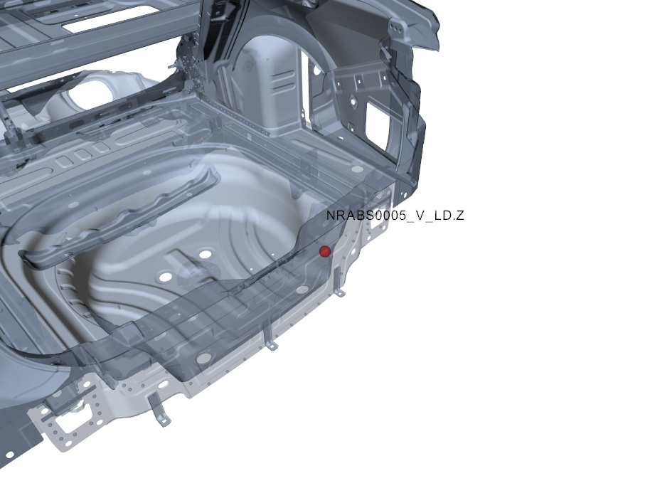

本页由系统自动生成，有疑问请联系：测量技术科，数据管理组，honglin.chen，63930590 , 或者也可以联系bin.zhang.cp4，63930454

本页由系统自动生成，有疑问请联系：测量技术科，数据管理组，junjie.li.fs-1，63930590 , 或者也可以联系bin.zhang.cp4，63930454

第一部分 | 序列图 | 测量数值随时间变化 | 所有测量数值

样本编号
测量时间 | 11/2/18 | 11/2/18 | 11/2/18 | 11/2/18 | 11/2/18 | 11/2/18 | 11/2/18 | 11/2/18 | 11/2/18 | 11/2/18 | 11/2/18 | 11/2/18 | 11/2/18 | 11/2/18 | 11/2/18 | 11/2/18 | 11/2/18 | 11/2/18 | 11/2/18 | 11/2/18 | 11/2/18 | 11/2/18 | 11/2/18 | 11/2/18 | 11/2/18 | 11/2/18 | 11/2/18 | 11/2/18 | 11/2/18 | 11/2/18 | 11/2/18 | 11/2/18 | 11/2/18 | 11/2/18 | 11/2/18 | 11/2/18 | 11/2/18 | 11/2/18 | 11/2/18 | 11/2/18 | 11/2/18 | 11/2/18 | 11/2/18 | 11/4/18 | 11/5/18 | 11/5/18 | 11/5/18 | 11/5/18 | 11/5/18 | 11/5/18 | 11/5/18 | 11/5/18 | 11/5/18 | 11/5/18 | 11/5/18 | 11/5/18 | 11/5/18 | 11/5/18 | 11/5/18 | 11/5/18 | 11/5/18 | 11/5/18 | 11/5/18 | 11/5/18 | 11/5/18 | 11/5/18 | 11/5/18 | 11/5/18 | 11/5/18 | 11/5/18 | 11/5/18 | 11/5/18 | 11/5/18 | 11/5/18 | 11/5/18 | 11/5/18 | 11/5/18 | 11/5/18 | 11/5/18 | 11/5/18
MLSHI1262_LGAA[Y] | 0.3 | 0.24 | 0.43 | 0.32 | 0.33 | 0.33 | 0.15 | 0.43 | 0.33 | 0.22 | 0.26 | 0.47 | 0.32 | 0.25 | 0.35 | -0.02 | 0.42 | 0.29 | -0.42 | 0.47 | 0.11 | 0.09 | 0.34 | 0.39 | 0.25 | 0.06 | 0.33 | 0.39 | 0.37 | 0.11 | 0.26 | 0.18 | 0.39 | -0.55 | 0.15 | 0.29 | 0.33 | 0.32 | 0.18 | 0.21 | 0.4 | 0.31 | 0.39 | 0.19 | 0.26 | 0.29 | -0.24 | 0.19 | 0.4 | 0.23 | 0.23 | 0.35 | 0.45 | 0.33 | -0.11 | 0.28 | 0.27 | 0.28 | -0.19 | 0.2 | 0.29 | 0.31 | 0.23 | 0.36 | 0.24 | 0.31 | -2.7 | -2.39 | -2.21 | -2.34 | -2.33 | -2.06 | -2.22 | -2.12 | -2.12 | -1.99 | -2.28 | -2.13 | -2.07 | -2.31
中心线 | -0.191875 | -0.191875 | -0.191875 | -0.191875 | -0.191875 | -0.191875 | -0.191875 | -0.191875 | -0.191875 | -0.191875 | -0.191875 | -0.191875 | -0.191875 | -0.191875 | -0.191875 | -0.191875 | -0.191875 | -0.191875 | -0.191875 | -0.191875 | -0.191875 | -0.191875 | -0.191875 | -0.191875 | -0.191875 | -0.191875 | -0.191875 | -0.191875 | -0.191875 | -0.191875 | -0.191875 | -0.191875 | -0.191875 | -0.191875 | -0.191875 | -0.191875 | -0.191875 | -0.191875 | -0.191875 | -0.191875 | -0.191875 | -0.191875 | -0.191875 | -0.191875 | -0.191875 | -0.191875 | -0.191875 | -0.191875 | -0.191875 | -0.191875 | -0.191875 | -0.191875 | -0.191875 | -0.191875 | -0.191875 | -0.191875 | -0.191875 | -0.191875 | -0.191875 | -0.191875 | -0.191875 | -0.191875 | -0.191875 | -0.191875 | -0.191875 | -0.191875 | -0.191875 | -0.191875 | -0.191875 | -0.191875 | -0.191875 | -0.191875 | -0.191875 | -0.191875 | -0.191875 | -0.191875 | -0.191875 | -0.191875 | -0.191875 | -0.191875
上控制线 | 2.7020237953 | 2.7020237953 | 2.7020237953 | 2.7020237953 | 2.7020237953 | 2.7020237953 | 2.7020237953 | 2.7020237953 | 2.7020237953 | 2.7020237953 | 2.7020237953 | 2.7020237953 | 2.7020237953 | 2.7020237953 | 2.7020237953 | 2.7020237953 | 2.7020237953 | 2.7020237953 | 2.7020237953 | 2.7020237953 | 2.7020237953 | 2.7020237953 | 2.7020237953 | 2.7020237953 | 2.7020237953 | 2.7020237953 | 2.7020237953 | 2.7020237953 | 2.7020237953 | 2.7020237953 | 2.7020237953 | 2.7020237953 | 2.7020237953 | 2.7020237953 | 2.7020237953 | 2.7020237953 | 2.7020237953 | 2.7020237953 | 2.7020237953 | 2.7020237953 | 2.7020237953 | 2.7020237953 | 2.7020237953 | 2.7020237953 | 2.7020237953 | 2.7020237953 | 2.7020237953 | 2.7020237953 | 2.7020237953 | 2.7020237953 | 2.7020237953 | 2.7020237953 | 2.7020237953 | 2.7020237953 | 2.7020237953 | 2.7020237953 | 2.7020237953 | 2.7020237953 | 2.7020237953 | 2.7020237953 | 2.7020237953 | 2.7020237953 | 2.7020237953 | 2.7020237953 | 2.7020237953 | 2.7020237953 | 2.7020237953 | 2.7020237953 | 2.7020237953 | 2.7020237953 | 2.7020237953 | 2.7020237953 | 2.7020237953 | 2.7020237953 | 2.7020237953 | 2.7020237953 | 2.7020237953 | 2.7020237953 | 2.7020237953 | 2.7020237953
下控制线 | -3.0857737953 | -3.0857737953 | -3.0857737953 | -3.0857737953 | -3.0857737953 | -3.0857737953 | -3.0857737953 | -3.0857737953 | -3.0857737953 | -3.0857737953 | -3.0857737953 | -3.0857737953 | -3.0857737953 | -3.0857737953 | -3.0857737953 | -3.0857737953 | -3.0857737953 | -3.0857737953 | -3.0857737953 | -3.0857737953 | -3.0857737953 | -3.0857737953 | -3.0857737953 | -3.0857737953 | -3.0857737953 | -3.0857737953 | -3.0857737953 | -3.0857737953 | -3.0857737953 | -3.0857737953 | -3.0857737953 | -3.0857737953 | -3.0857737953 | -3.0857737953 | -3.0857737953 | -3.0857737953 | -3.0857737953 | -3.0857737953 | -3.0857737953 | -3.0857737953 | -3.0857737953 | -3.0857737953 | -3.0857737953 | -3.0857737953 | -3.0857737953 | -3.0857737953 | -3.0857737953 | -3.0857737953 | -3.0857737953 | -3.0857737953 | -3.0857737953 | -3.0857737953 | -3.0857737953 | -3.0857737953 | -3.0857737953 | -3.0857737953 | -3.0857737953 | -3.0857737953 | -3.0857737953 | -3.0857737953 | -3.0857737953 | -3.0857737953 | -3.0857737953 | -3.0857737953 | -3.0857737953 | -3.0857737953 | -3.0857737953 | -3.0857737953 | -3.0857737953 | -3.0857737953 | -3.0857737953 | -3.0857737953 | -3.0857737953 | -3.0857737953 | -3.0857737953 | -3.0857737953 | -3.0857737953 | -3.0857737953 | -3.0857737953 | -3.0857737953
上公差 | 1.2 | 1.2 | 1.2 | 1.2 | 1.2 | 1.2 | 1.2 | 1.2 | 1.2 | 1.2 | 1.2 | 1.2 | 1.2 | 1.2 | 1.2 | 1.2 | 1.2 | 1.2 | 1.2 | 1.2 | 1.2 | 1.2 | 1.2 | 1.2 | 1.2 | 1.2 | 1.2 | 1.2 | 1.2 | 1.2 | 1.2 | 1.2 | 1.2 | 1.2 | 1.2 | 1.2 | 1.2 | 1.2 | 1.2 | 1.2 | 1.2 | 1.2 | 1.2 | 1.2 | 1.2 | 1.2 | 1.2 | 1.2 | 1.2 | 1.2 | 1.2 | 1.2 | 1.2 | 1.2 | 1.2 | 1.2 | 1.2 | 1.2 | 1.2 | 1.2 | 1.2 | 1.2 | 1.2 | 1.2 | 1.2 | 1.2 | 1.2 | 1.2 | 1.2 | 1.2 | 1.2 | 1.2 | 1.2 | 1.2 | 1.2 | 1.2 | 1.2 | 1.2 | 1.2 | 1.2
下公差 | -1.2 | -1.2 | -1.2 | -1.2 | -1.2 | -1.2 | -1.2 | -1.2 | -1.2 | -1.2 | -1.2 | -1.2 | -1.2 | -1.2 | -1.2 | -1.2 | -1.2 | -1.2 | -1.2 | -1.2 | -1.2 | -1.2 | -1.2 | -1.2 | -1.2 | -1.2 | -1.2 | -1.2 | -1.2 | -1.2 | -1.2 | -1.2 | -1.2 | -1.2 | -1.2 | -1.2 | -1.2 | -1.2 | -1.2 | -1.2 | -1.2 | -1.2 | -1.2 | -1.2 | -1.2 | -1.2 | -1.2 | -1.2 | -1.2 | -1.2 | -1.2 | -1.2 | -1.2 | -1.2 | -1.2 | -1.2 | -1.2 | -1.2 | -1.2 | -1.2 | -1.2 | -1.2 | -1.2 | -1.2 | -1.2 | -1.2 | -1.2 | -1.2 | -1.2 | -1.2 | -1.2 | -1.2 | -1.2 | -1.2 | -1.2 | -1.2 | -1.2 | -1.2 | -1.2 | -1.2
...

